Hb Bug Report(Task4)
Project | Bug ID | Summary | Issue Type | Status | Priority | Assignee | Reporter | Creator | Created | Fix Version/s | Component/s | Due Date | Images | Original Estimate | Remaining Estimate | Time Spent | Description | Progress
Hepsiburada-Web App | HBW-1001 | Hatalı içerik bildir - Hata tipi seçimi yapılmasına rağmen uyarı veriyor. | Bug | Open | Minor | Erdem Şen | Erdem Şen | Erdem Şen | 09/Oct/20 02:22 PM |  | Windows |  | 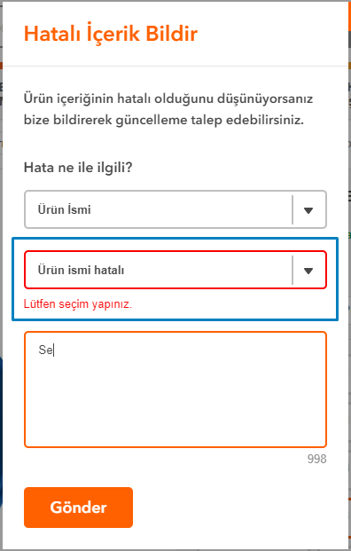 |  |  |  | Ürün detay sayfası - Ürün açıklaması tabı altındaki 'Hatalı içerik bildir' butonuna tıklandığında açılan pop upta hibir veri seçilmeden Gönder butonuna tıklanır. 'Lütfen seçim yapınız.' uyarısı alınır. Ancak droplistten geçerli bir seçim yapılmasına ve başka alanlara tıklanmasına rağmen bu uyarı ortadan kalkmıyor.
Hepsiburada-Web App | HBW-1002 | Login ekranı şifre alanında 2 tane göz ikonu geliyor. | Bug | Open | Minor | Erdem Şen | Erdem Şen | Erdem Şen | 09/Oct/20 01:53 PM |  | Windows |  | 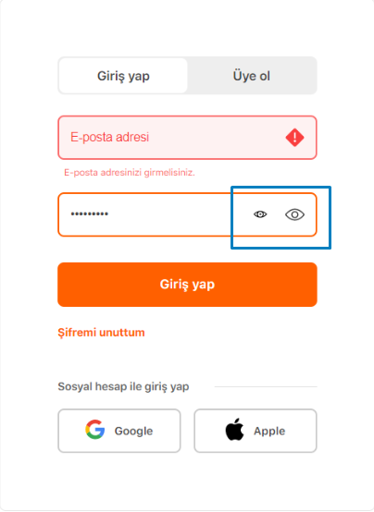 |  |  |  | giris.hepsiburada.com'dan login olunmak istendiğinde hiçbir alan doldurulmadan Giriş yap butonuna tıklanıp, ardından şifre alanına bir giriş yapıldığında aynı input içinde küçük bir göz ikonu daha beliriyor.

